INFORME
 | CORPORACION SOCIAL DE CUNDINAMARCA VIGILANCIA SOBRE LA AUSTERIDAD EN EL GASTO PÚBLICO
 | FORMATO DE INFORME SOBRE MEDIDAS DE AUSTERIDAD
CÓDIGO: | VERSIÓN: 0

REPRESENTANTE LEGAL | DARLIN LENIS ESPITIA
SUBGERENTE ADMINITRATIVO Y FINANCIERO | LUIS CARLOS RAMIREZ MUNEVAR
JEFE DE CONTROL INTERNO | JUSBLEIDY VARGAS ROJAS
PERIODO: | PRIMER TRIMESTRE DE 2019
Con el objeto de dar cumplimiento a lo establecido en la Circular No.02 del 29 de marzo de 2004, el artículo 22 del Decreto 1737 de 1998 y Decretos 0026 de 1998, 2209 de 1998, 959 de 1999 y los Decretos Departamentales No 130 y 294 de 2016 que contemplan normas de austeridad en el gasto público, presentamos el informe correspondiente al primer trimestre de 2019, relacionado con el comportamiento de los gastos correspondientes a los rubros de gastos de personal, gastos generales, pago de publicidad y publicaciones, asignación y uso de teléfonos celulares, asignación y uso de vehículos, inmuebles mantenimiento, compra de equipos y licencias antivirus, licencias de seguridad de la información. La comparación se hace teniendo como punto de referencia los gastos efectuados durante el primer trimestre de 2019, por los mismos conceptos.

GASTOS DE PERSONAL
El año 2019 se aprobó un presupuesto total de Gastos de personal con un monto de $ 6.168.135.208 y el año anterior se presupuestó un total de $ 5.738.761.000 teniendo un aumento del 7%. Los rubros contemplados en Gasto de Personal normalizados por el Decreto 0435 de 2018 "por la cual se liquida el Presupuesto General del Departamento para la vigencia fiscal 2019, se detallan las apropiaciones, se clasifican y se definen los gastos", son los siguientes: "SERVICIOS PERSONALES ASOCIADOS A LA NOMINA" para el primer trimestre del año 2018 se efectuaron pagos tesorales por $ 660.174.356 y en el primer trimestre 2019 fueron de $671.017.154 con un aumento del 1,64% en el presente año. "OTROS GASTOS POR SERVICIOS PERSONA" para el primer trimestre del año 2018 se efectuaron pagos tesorales por $107.293.608 y en el primer trimestre 2019 fueron de $113.222.982 con un aumento del 5,53% en el presente año. "CONTRIB. INH. NOMINA SECTOR PRIVADO" para el primer trimestre del año 2018 se efectuaron pagos tesorales por $ 309.607.983 y en el primer trimestre 2019 fueron de $281.143.909 con una disminución del 9,19% en el presente año. "CONTRIB. INH. NOMINA SECTOR PUBLICO" para el primer trimestre del año 2018 se efectuaron pagos tesorales por $ 55.677.884 y en el primer trimestre 2019 fueron de $106.084.156 con un aumento del 90,53% en el presente año. "TRANSFERENCIAS AL SECTOR PUBLICO" para el primer trimestre del año 2018 no se efectuaron pagos tesorales y en el primer trimestre 2019 fueron de $13.690.716 aumentando un 100%. "OTRAS TRANSFERENCIAS" se crea este rubro para la vigencía 2019, pero en el primer trimestre no se utiliza. "REMUN POR SERVICIOS TECNICOS" para el primer trimestre del año 2018 se comprometió $282.806.250 y efectuaron pagos tesorales por $63.175.000 y en el primer trimestre 2019 se comprometió $346.450.000 y se efectuaron pago tesorales por $17.740.000 con una disminución en pagos tesorales por 71,92% en el presente año. "APORTES PARAFISCALES" para el primer trim
Para el primer trimestre del año 2018 se comprometió un monto de $1.486.566.781 para gastos de Personal y en total se efectuó el pago tesoral por $1.263.195.331 quedando un saldo por pagar de $223.371.450; en el año 2019 primer trimestre se comprometió un monto de $1.602.912.317 para gastos de Personal y en total se efectuó el pago tesoral por $1.274.202.317 quedando un saldo por pagar de $328.710.000, el aumento para el primer trimestre del año 2019 en los pagos tesorales es de 0,87% con respecto al primer trimestre del año 2018.
GASTOS GENERALES
El año 2019 se aprobó un presupuesto total de Gastos Generales con un monto de $ 3649.250.120 y el año anterior se presupuestó un total de $3.007.016.000 teniendo un aumento del 14,50%. Los rubros contemplados en Gasto Generales normalizados por el Decreto 0435 de 2018 "por la cual se liquida el Presupuesto General del Departamento para la vigencia fiscal 2019, se detallan las apropiaciones, se clasifican y se definen los gastos", son los siguientes: "COMPRA DE EQUIPOS" Para el primer trimestre del año 2018 y 2019 no hubo movimientos en este rubro. "MATERIALES Y SUMINISTROS" para el primer trimestre del año 2018 se efectuaron pagos tesorales por $ 8.826.062 y en el primer trimestre 2019 fueron de $4.726.997 con un aumento del 46,44% en el presente año. "GASTOS VARIOS E IMPREVISTOS" No se generan gastos por este rubro en los años 2018 y 2019 para el primer trimestre. "MANTENIMIENTO" para el primer trimestre del año 2018 se efectuaron pagos tesorales por $ 12.733.452,45 y en el primer trimestre 2019 fueron de $10.606.787 con una disminución del 16,70% en el presente año. "GASTOS DE COMPUTADOR" Para el primer trimestre 2018 se comprometen $140.702.247 y se generan pagos teorales por $49.777.508,4 , en el primer trimestre 2019 no se hicieron movimiento para este rubro. "SERVICIOS PUBLICOS" para el primer trimestre del año 2018 se efectuaron pagos tesorales por $ 32.819.364,89 y en el primer trimestre 2019 fueron de $34.762.059 con un aumento del 5,92% en el presente año. "VIATICOS Y GASTOS DE VIAJE" para el primer trimestre del año 2018 se efectuaron pagos tesorales por $ 899.751 y en el primer trimestre 2019 fueron de $180.742 con una disminución del 79,91% en el presente año. "IMPRESOS Y PUBLICACIONES" Para los años 2018 y 2019 en el primer trimestre no se generaron transacciones con este rubro. "ARRENDAMIENTOS Y GASTOS DE INMOVILIARIA" para el primer trimestre del año 2018 se efectuaron pagos tesorales por $ 56.519.828,58 y en el primer trimestre 2019 fueron de $ 43.
"ORGANIZACION ARCHIVO GENERAL Y BIBLIOTECA" Para el primer trimestre 2018 se comprometió $151.500.000 y se generarón pagos tesorales por $35.400.000; en el primer trimestre 2019 se comprometió $62.533.333 y no se generaron pago tesorales. "GASTOS BANCARIOS Y DE ADMINISTRACION FINANCIERA" para el primer trimestre del año 2018 se efectuaron pagos tesorales por $5.716.068 y en el primer trimestre 2019 fueron de $121.900 con una disminución del 97,87% en el presente año. "GASTOS- DE PEAJES" en el primer trimestre 2018 se efectuaron pagos tesorales por $ 418.300 y en el primer trimestre 2019 se efectuaron pagos tesorales por $639.100 con un aumento del 52,79% en el presente año. "GASTOS- BIENESTAR SOCIAL" para el primer trimestre del año 2018 se comprometió $81.678.640 se efectuaron pagos tesorales por $8.000.000; en el primer trimestre 2019 no se realizaron movimientos en este rubro. "CAPACITACION" para el primer trimestre del año 2018 y 2019 no se realizaron movimientos para este rubro. "IMPUESTOS TASAS Y MULTAS" para el primer trimestre del año 2018 se efectuaron pagos tesorales por $ 16.864.000 y en el primer trimestre 2019 no se realizaron movimientos en este rubro. "IMPUESTOS A LAS TRANSACCIONES FINANCIERA" para el primer trimestre del año 2018 se efectuaron pagos tesorales por $38.493.757,48 y en el primer trimestre 2019 fueron de $88.602.410,25 con un aumento del 130,17% en el presente año.
ASIGNACIÓN Y USO DE TELEFONOS CELULARES
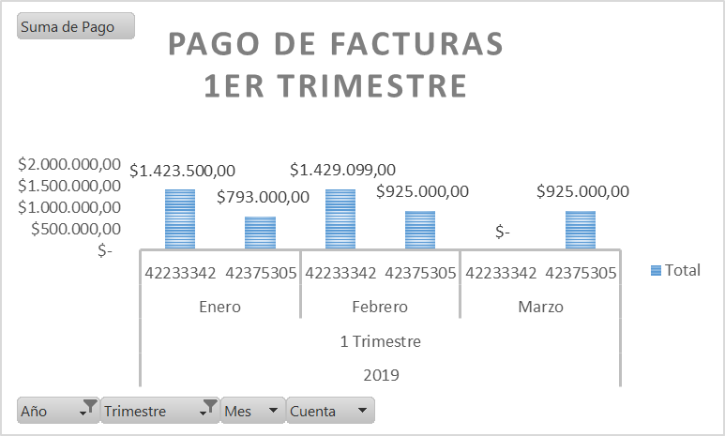 Para el mes de Enero la Corporación tiene contratado los servicios de telefonia movil con Movistar con dos cuentas; la cuenta 42233342 que tiene 15 lineas se pagó un monto de $ 1.423.500 y la cuenta 42375305 que tiene 10 lineas se pagó un monto de $ 793.000. En el mes de Febrero la cuenta 42233342 que tiene 15 lineas se pagó un monto de $ 1.429.099 y la cuenta 42375305 que tiene 10 lineas se pagó un monto de $ 925.000; el aumento en la cuenta 42375305 se debe a que en el mes de enero se le hizo un descuento de $132.000 ajustando cobros adicionales que se hicieron en meses anteriores. En el mes de Marzo la cuenta 42233342 que tiene 15 lineas no se realizó pago debido a una promoción pactada con Movistar y la cuenta 42375305 que tiene 10 lineas se pagó un monto de $ 925.000
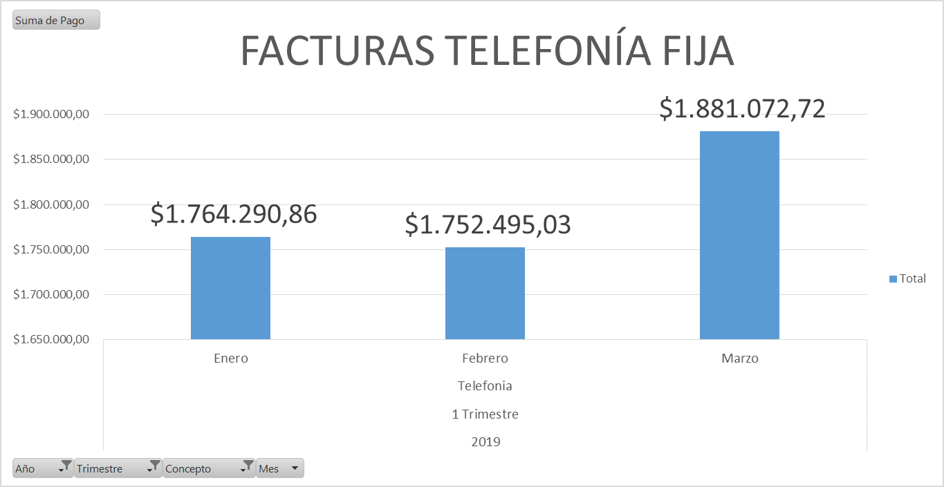 Para el mes de Enero se pagó en telefonia fija un monto de $ 1.764.290,86; en el mes de Febrero se pagó $ 1.752.495,03; en el mes de Marzo se pagó $1.881.072,72; sumando para el primer trimestre del 2019 un total de $ 5.397.858,61. La Oficina de Control interno recomienda optimizar los servicios y elementos comprados, teniendo en cuenta que esto se refleja en el aumento de colocación de créditos y esta inversión se encuentra soportada en la estrategia de comerciales que se encuentra liderando la Corporación Social de Cundinamarca.
ASIGNACIÓN Y USO DE LOS VEHÍCULOS OFICIALES
Para el primer trimestre del año 2018 se efectuó un pago tesoral $ 8.826.062 por concepto de combustible, para le mismo periodo en el año 2019 se realizó un pago tesoral por $ 8.576.945 representando una disminución del 2,82% en el presente año. Para el primer trimestre de los años 2019 y 2018 no se generaron compra de vehículos y tampoco se realizaron mantenimientos preventivos. En el primer trimestre del año 2019 se efectuó pago de $418.300 por concepto de peajes y en el primer trimestre del año 2018 no se generaron pagos por este rubro. La Oficina de Control Interno recomienda, revisar los formatos del sistema de gestión de calidad, con respecto a la programación de mantenimientos preventivos y correctivos con el fin de optimizar los recursos. Es importante evidenciar valores históricos de mantenimiento para la planeación de la contratación. Se recomienda la proyección de mantenimientos preventivos desde el primer trimestre de cada año con el fin de optimizar el rendimiento de los vehículos de propiedad de la entidad.
*La subdirectora de servicios generales lleva un control del consumo de los combustibles de cada uno de los vehículos que hacen parte del parque automotor de la entidad.
JUSBLEIDY VARGAS ROJAS

JEFE DE CONTROL INTERNO

